撮影見本
通過チェック 写真撮影箇所
通過チェック1 戸崎港 | 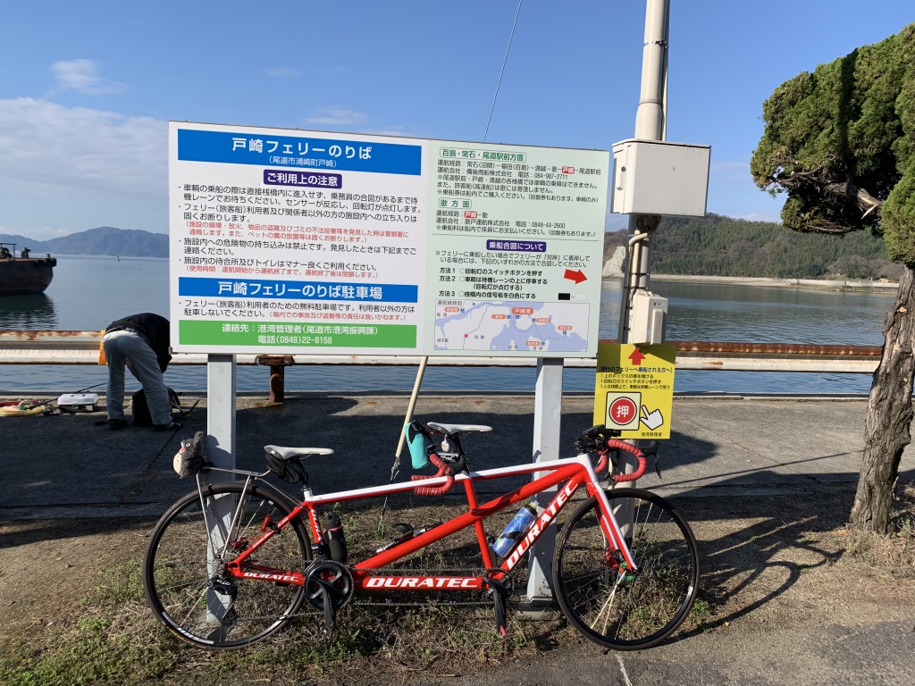 | 通過チェック2 ふるさと歴史公園 | 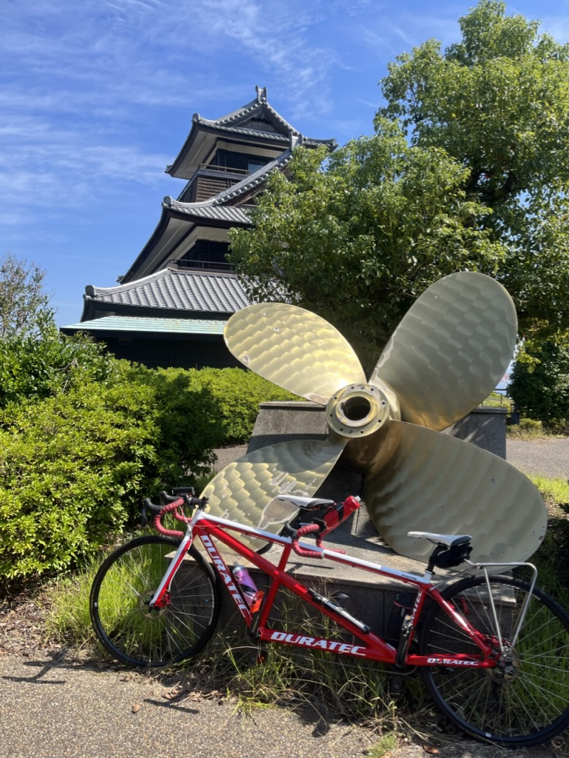
通過チェック3 来島海峡展望公園 | 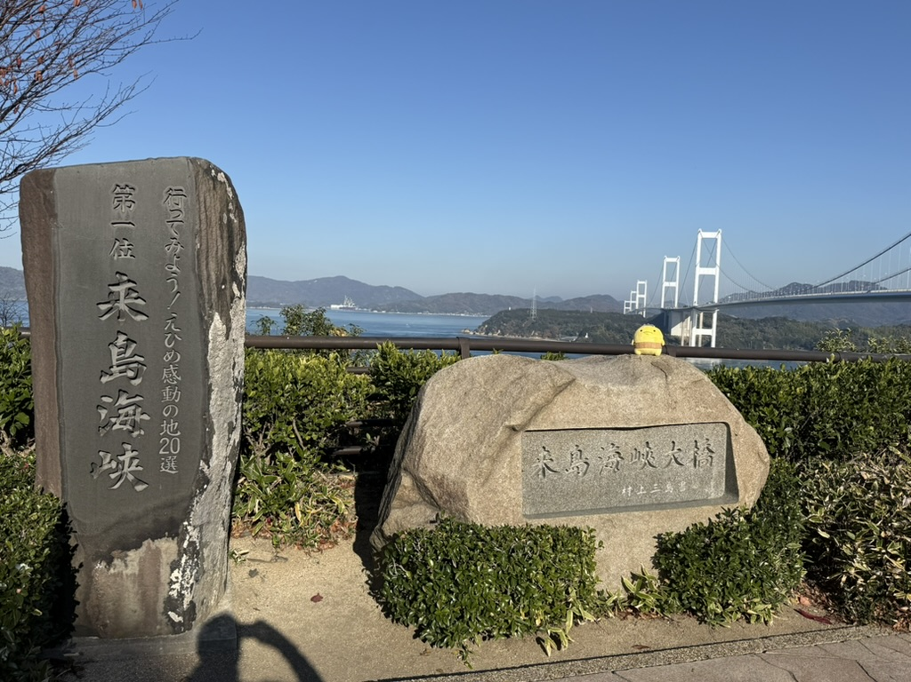 | 通過チェック4 平山郁夫画伯しまなみ海道五十三次スケッチポイント | 